Handlingsplan
Desember 2016
1
2
3
4
5
HANDLINGSPLAN 2017
 |  |  | Hovudmål | Effektiv resultatoppnåing og gode anskaffingsprosessar
 |  |  | Delmål
 |  |  |  | Anskaffingar skal bidra til betre behovsdekning og møte behova for framtida | Anskaffingar skal bidra til effektiv tenesteproduksjon gjennom betre ressursutnytting | Anskaffingar skal gjennomførast raskare, enklare og digitalt | Anskaffingar skal bidra til marknadsutvikling | Verksemda skal vise samfunnsansvar i anskaffingane
 |  |  | Resultatmål
 |  |  | Styringsparametrar (KPI) |  |  |  |  |  |  |  |  |  |  | Tidslinje 2017 |  |  |  |  |  |  |  |  |  |  |  | Tidslinje
 | Tiltak |  | Aktivitetar |  |  |  |  |  | Prioritet | Ansvarleg | Frist | Ressursar | Status | J | F | M | A | M | J | J | A | S | O | N | D | 2018 | 2019 | 2020
Anskaffingar skal bidra til betre behovsdekning og møte behova for framtida | 1.1 | Utvikle strategisk anskaffingskompetanse hos leiarar og i innkjøpsavdelinga. | Skildre aktivitetane de skal gjere for å gjennomføre tiltaket her eller i eit eige ark 1.1 dersom det er mange eller omfattande aktivitetar. |  |  |  |  |  | Ingen prioritet |  |  | Ressursar ikkje vurderte | Ingen status
 | 1.2 | Gjennomføre årlege behovskartleggingar av anskaffingar i avdelingane. Den årlege anskaffingsoversikta for verksemda skal kunngjerast på verksemda si nettside og Doffin. |  |  |  |  |  |  | Ingen prioritet |  |  | Ressursar ikkje vurderte | Ingen status
 | 1.3 | Få god oversikt over framtidige behov. Innovasjonspotensialet skal skildrast i den årlege anskaffingsoversikta for avdelinga. |  |  |  |  |  |  | Ingen prioritet |  |  | Ressursar ikkje vurderte | Ingen status
 | 1.4 | Innføre obligatorisk avgjerdsdokument/strategiplan for anskaffinga, i planlegginga av større anskaffingar. |  |  |  |  |  |  | Ingen prioritet |  |  | Ressursar ikkje vurderte | Ingen status
 | 1.5 | Knyte innovasjon i anskaffingar til verksemda sin strategi for innovasjon og næringsutvikling. |  |  |  |  |  |  | Ingen prioritet |  |  | Ressursar ikkje vurderte | Ingen status
 | 1.6 | Bruke Nasjonalt program for leverandørutvikling og Difi for å få auka kompetanse om gjennomføring av innovative offentlege anskaffingar. |  |  |  |  |  |  | Ingen prioritet |  |  | Ressursar ikkje vurderte | Ingen status
 | 1.7 | Avdelingane skal nytte innovasjonsmetodikk, medrekna leverandørdialog og prosedyrane konkurranseprega dialog og førkommersielle anskaffingar, der dette kan bidra til nødvendig nytenking og nyskaping. Innkjøpsavdelinga skal tilby prosessbistand til avdelingar som ønsker å prøve ut førkommersielle anskaffingar som verkemiddel til å fremme innovative løysingar. |  |  |  |  |  |  | Ingen prioritet |  |  | Ressursar ikkje vurderte | Ingen status
 | 1.8 | Gjennomføre årlege leverandørkonferansar og marknadskonferansar (plenumsmøte eller individuelt) på utvalde anskaffingar. |  |  |  |  |  |  | Ingen prioritet |  |  | Ressursar ikkje vurderte | Ingen status
 | 1.9 | Auke bruken av ytings- og funksjonskrav. |  |  |  |  |  |  | Ingen prioritet |  |  | Ressursar ikkje vurderte | Ingen status
 | 1.10 | Avdelingane skal gjere konkrete vurderingar av moglegheitene for å nytte seg av regionale innovasjons- og utviklingsmidlar.
 | 1.11 | Verksemdsleiar skal sørge for ein verksemdskultur med forståing for kva rolle anskaffingsarbeidet speler for verksemda sine resultat og omdømme.
 | 1.12 | Sette av meir tid til å klarlegge behov før vi anskaffar.
 | 1.13 | Auke involvering av interessentar, både fagpersonar og brukarar, i førebuinga av store eller strategisk viktige anskaffingar.
 | 1.14 | Bruke relevante anskaffingar til å profilere verksemda. |  |  |  |  |  |  | Ingen prioritet |  |  | Ressursar ikkje vurderte | Ingen status
Anskaffingar skal bidra til effektiv tenesteproduksjon gjennom betre ressursutnytting | 2.1 | Sikre at datakvaliteten frå faktura- og økonomisystemet er høg og gir eit godt grunnlag for analyse. |  |  |  |  |  |  | Ingen prioritet |  |  | Ressursar ikkje vurderte | Ingen status
 | 2.2 | Forbetre avtalene som vert inngått. Innkjøpsavdelinga skal inngå og forvalte samkjøps- og rammeavtalane verksemda har, på grunnlag av årleg analyse av verksemda sine samanfallande behov og økonomiske effekt. Gjere leiaren sitt ansvar tydelegare for å bruke rammeavtalane og bruke desse korrekt ved innkjøp av varer og tenester. Avdelingsleiar skal sikre at bestillar- og attestasjonsrolla vert utført av medarbeidarar med nødvendig kompetanse, og ha interne rutinar som sikrar at rammeavtalar vert følgde. |  |  |  |  |  |  | Ingen prioritet |  |  | Ressursar ikkje vurderte | Ingen status
 | 2.3 | Innkjøpsavdelinga skal ta ut rapportar som gir tilstrekkeleg informasjon for å kunne kontrollere og etterprøve bruken av midlar på ulike avtalar og avtaleområde. |  |  |  |  |  |  | Ingen prioritet |  |  | Ressursar ikkje vurderte | Ingen status
 | 2.4 | Utarbeide regelmessige forbruksanalysar på overordna nivå og sikre god innsikt i leverandørmarknaden for utvalde kategoriar. |  |  |  |  |  |  | Ingen prioritet |  |  | Ressursar ikkje vurderte | Ingen status
 | 2.5 | Gradvis etablere faste anskaffingsteam med kompetanse på produkter/tenester innanfor fagområdet sitt. Potensial for innsparingar, modnad og risiko vert lagt til grunn for prioriteringa. |  |  |  |  |  |  | Ingen prioritet |  |  | Ressursar ikkje vurderte | Ingen status
 | 2.6 | Etablere tettare samarbeid med andre verksemder. |  |  |  |  |  |  | Ingen prioritet |  |  | Ressursar ikkje vurderte | Ingen status
 | 2.7 | Etablere ein felles modell for kontraktsoppfølging i verksemda for å sikre at ein varetar intensjonane i kontrakten. |  |  |  |  |  |  | Ingen prioritet |  |  | Ressursar ikkje vurderte | Ingen status
 | 2.8 | Innkjøpsavdelinga skal kunne måle innsparingar på avtalane sine og synleggjere gevinstrealisering for gjennomførte anskaffingar. |  |  |  |  |  |  | Ingen prioritet |  |  | Ressursar ikkje vurderte | Ingen status
Anskaffingar skal gjennomførast raskare, enklare og digitalt | 3.1 | Verksemda skal anskaffe eit elektronisk konkurransegjennomføringsverktøy (KGV). |  |  |  |  |  |  | Ingen prioritet |  |  | Ressursar ikkje vurderte | Ingen status
 | 3.2 | Innkjøparane skal ha enkelt tilgjengelege og oppdaterte rettleiarar, malar og verktøy til bruk i verksemda sine anskaffingsprosessar i KGV. |  |  |  |  |  |  | Ingen prioritet |  |  | Ressursar ikkje vurderte | Ingen status
 | 3.3 | Innføre elektroniske verktøy for fleire delar av anskaffingsprosessen. |  |  |  |  |  |  | Ingen prioritet |  |  | Ressursar ikkje vurderte | Ingen status
 | 3.4 | Utvikle og implementere betre prosess for store/viktige anskaffingar. |  |  |  |  |  |  | Ingen prioritet |  |  | Ressursar ikkje vurderte | Ingen status
 | 3.5 | Sikre betre samhandling mellom dei ulike rollene i anskaffingsprosessen.
 | 3.6 | Alle nytilsette skal få informasjon om gjennomføring av anskaffingar. |  |  |  |  |  |  | Ingen prioritet |  |  | Ressursar ikkje vurderte | Ingen status
 | 3.7 | Innkjøpsavdelinga skal tilby differensierte og målretta kompetansehevingstiltak retta mot ulike roller og område. |  |  |  |  |  |  | Ingen prioritet |  |  | Ressursar ikkje vurderte | Ingen status
 | 3.8 | Innkjøpsavdelinga skal sørge for å bruke kompetansen på ein måte som i størst mogleg grad gagnar verksemda, og skal ved manglande kapasitet prioritere bistand i anskaffingsprosessar der verdien overstig nasjonal terskelverdi, eller som er strategisk viktig. |  |  |  |  |  |  | Ingen prioritet |  |  | Ressursar ikkje vurderte | Ingen status
Anskaffingar skal bidra til marknadsutvikling | 4.1 | Kunngjere fleire anskaffingar over X kr på Doffin. |  |  |  |  |  |  | Ingen prioritet |  |  | Ressursar ikkje vurderte | Ingen status
 | 4.2 | Nytte standardkontraktar for å sikre gjennomtenkte og balanserte kontraktsvilkår som er kjende i leverandørmarknaden. |  |  |  |  |  |  | Ingen prioritet |  |  | Ressursar ikkje vurderte | Ingen status
 | 4.3 | Innføre digitale løysingar for innlevering av tilbod (KGV). |  |  |  |  |  |  | Ingen prioritet |  |  | Ressursar ikkje vurderte | Ingen status
 | 4.4 | Innkjøpsavdelinga skal etablere møteplassar for erfarings- og informasjonsutveksling mellom innkjøparar i verksemda og mellom innkjøparane og leverandørmarknaden. |  |  |  |  |  |  | Ingen prioritet |  |  | Ressursar ikkje vurderte | Ingen status
 | 4.5 | Invitere bortvalde leverandørar til eit møte for å gjennomgå evalueringa av eige tilbod, motivere desse til forbetringar og til deltaking ved neste aktuelle anskaffingsprosess i utvalde anskaffingsprosessar. |  |  |  |  |  |  | Ingen prioritet |  |  | Ressursar ikkje vurderte | Ingen status
Verksemda skal vise samfunnsansvar i anskaffingane | 5.1 | Etablere rutinar for å redusere skadeleg miljøpåverknad knytt til anskaffingar og fremme klimavennlege løysingar (lovpålagt). |  |  |  |  |  |  | Ingen prioritet |  |  | Ressursar ikkje vurderte | Ingen status
 | 5.2 | Etablere rutinar for å vareta respekt for grunnleggande menneskerettar (lovpålagt). |  |  |  |  |  |  | Ingen prioritet |  |  | Ressursar ikkje vurderte | Ingen status
 | 5.3 | Årleg vurdere risiko for brot på grunnleggande menneskerettar og miljøbelastning ved komande anskaffingar. |  |  |  |  |  |  | Ingen prioritet |  |  | Ressursar ikkje vurderte | Ingen status
 | 5.4 | Utarbeide og implementere interne etiske retningslinjer for anskaffingsarbeidet. |  |  |  |  |  |  | Ingen prioritet |  |  | Ressursar ikkje vurderte | Ingen status
 | 5.5 | Etablere rutinar og årleg vurdere tiltak som førebygger moglegheiter for misleg framferd og korrupsjon knytt til anskaffingar. |  |  |  |  |  |  | Ingen prioritet |  |  | Ressursar ikkje vurderte | Ingen status

Veiledning
Aktivitetar | Vurdering av tiltaket for oppfylling av mål |  | Prioritet | Ansvarleg | Frist | Ressursar | Status | Tidslinje
Skildre aktivitetane de skal gjere for å gjennomføre tiltaket her eller i eit eige ark dersom det er mange eller omfattande aktivitetar. | Vurder kor stor effekt tiltaket vil ha for oppfylling av mål. Bruk inndelinga nedanfor. |  | Vurder tiltaka ut frå kva effekt dei vil ha og kor kompleks implementeringa er (jf. figuren over). Fokuser på dei grøne (prioritet 1 og 2), dernest dei gule (prioritet 3) og vurder om det i det heile er føremålstenleg å sette i verk nokon av dei oransje. | Bestem kven som er ansvarleg for gjennomføring av tiltaket. | Set ein frist for når tiltaket skal vere gjennomført. | Vurder kor mykje ressursar tiltaket krev. Bruk inndelinga nedanfor. | Vurder kva for ein status tiltaket har. Denne må oppdaterast fortløpande. | Marker md./år som det tiltaket skal arbeidast med blå bakgrunn. Stå i den blå cella nedanfor. Trykk på kopier i verktøylinja ovanfor til høgre. Trykk på arkfana "handlingsplan" og trykk på relevante md./år-celler.
 | Tiltaket vil ha stor effekt for oppfylling av mål | ● |  |  |  | Ressursar ikkje vurderte | Ingen status
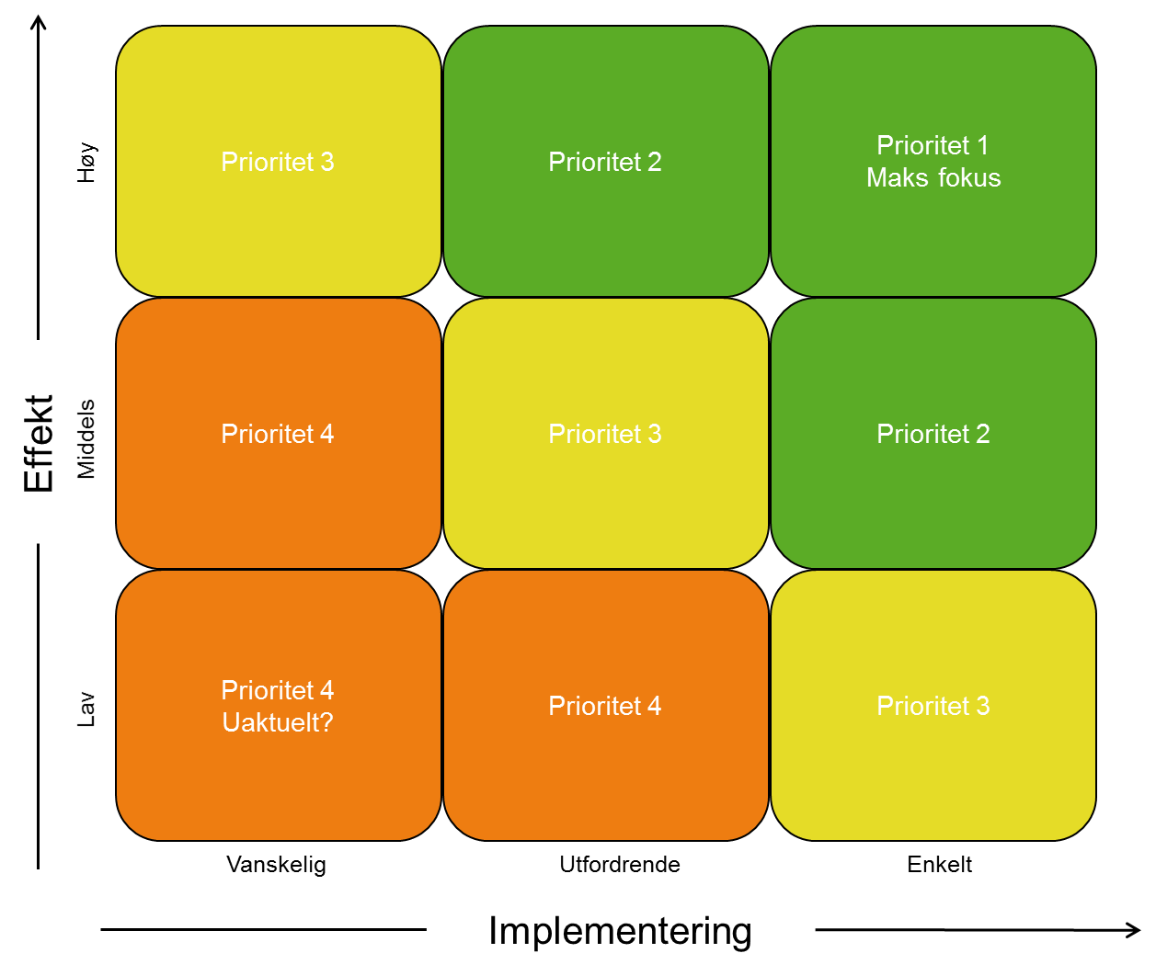
 | Tiltaket vil ha noko effekt for oppfylling av mål | ○ |  |  |  | Berre interne ressursar | Ikkje byrja på
 | Tiltaket vil ikkje ha effekt for oppfylling av mål | ─ |  |  |  | Ekstra ressursar tildelt i budsjett | Går føre seg
 |  |  |  |  |  | Ekstra ressursar ikkje tildelt i budsjett | Gjennomført

 |  |  | Ingen prioritet
 |  |  | Prioritet 1
 |  |  | Prioritet 2
 |  |  | Prioritet 3
 |  |  | Prioritet 4

